Temuan
Laporan Payment Type pada DMS Agent Transaction Setoran Hawker Create by Fitrianto 2020-10-19 QC by Panji 2020-10-21
No | Task | Result | Test Time | Status Update | Test time update | Keterangan
1 | Loading time halaman web | >15 detik |  | Passed
2 | Tampilan Payment Type pada halaman Transaction Setoran Hawker (sudah muncul) | 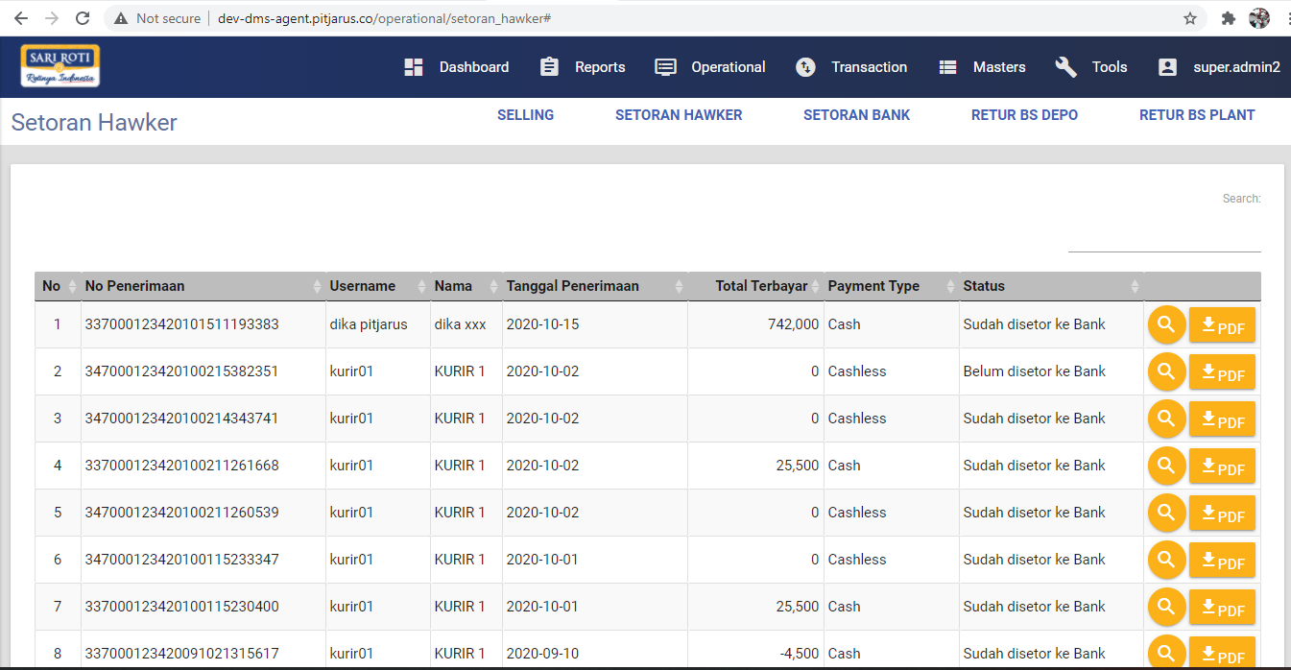 |  | Passed
3 | Tampilan Payment Type pada halaman Transaction Setoran Hawker pada page 754 (sudah muncul) | 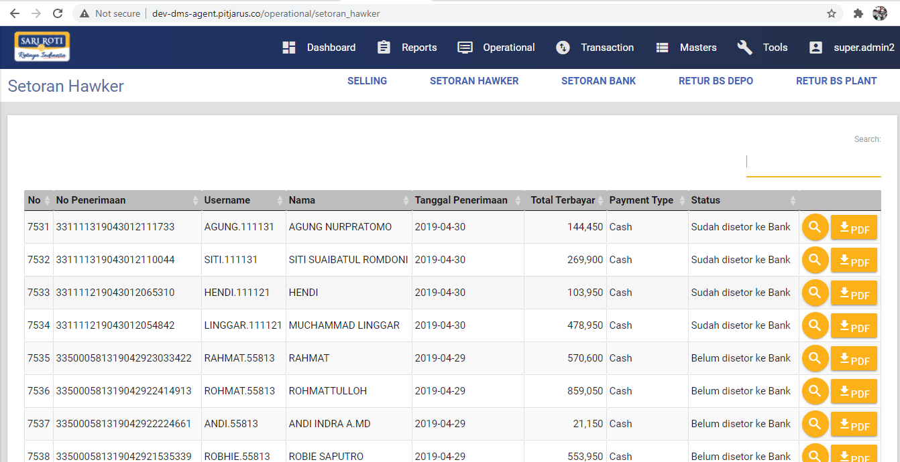 |  | Passed
4 |  |  |  |  |  | sementara di default 3 hari karena datanya berat

17

